Xe 4 chỗ
CÔNG TY TNHH HUNTER MAI LINH Vinfast XDV ĐT Hunter ML- Phan Đình Phùng Quảng trường Hồ Xương Rồng, Phan Đình Phùng, TP. Thái Nguyên, Thái Nguyên Hotline dịch vụ: 0988018128 MST: 4600307706

PHIẾU KIỂM TRA KHI TIẾP NHẬN VÀ BÀN GIAO XE
Số phiếu: |  |  |  |  |  | Ngày tạo:
Họ tên khách hàng |  | : |  |  |  | Biển số |  | :
Địa chỉ |  | : |  |  |  | Mã kiểu xe |  | :
Điện thoại |  | : | Email: |  |  | Số khung |  | :
Công ty |  | : |  |  |  | Số máy |  | :
Người mang xe đến |  | : |  |  |  | Số Km |  | :
Điện thoại |  | : |  |  |  | Vạch xăng/% PIN |  | :
Công ty bảo hiểm |  | :
Thời gian nhận xe: |  | ….. / ...… / 2026 Giờ ….. h …… phút |  |  | Thời gian giao xe: |  | ….. / ...… / 2026 Giờ ….. h …… phút
Yêu cầu của khách hàng:

TÌNH TRANG XE KHI TIẾP NHẬN

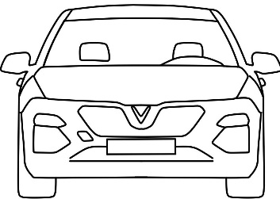


 |  |  |  |  |  |  |  |  |  |  | .

Ghi chú:
X: Đánh dấu vết trầy xước không sửa chữa
III: Đánh dấu vết trầy xước có sửa chữa
HẠNG MỤC KIỂM TRA KHI TIẾP NHẬN VÀ GIAO XE
STT | Hạng mục |  | TN | GX | STT | Hạng mục |  |  | TN | GX
1 | Nội thất: taplo, ghế, tappi.. |  |  |  | 8 | Cửa và khóa cửa trước phải
2 | Đèn cảnh báo |  |  |  | 9 | Lốp,vành và nắp vòi sau phải
3 | Tình trạng gạt nước |  |  |  | 10 | Cửa và khóa cửa sau phải
4 | Kính chắn gió |  |  |  | 11 | Lốp,vành và nắp vòi dự phòng
5 | Lốp,vành và nắp vòi trước trái |  |  |  | 12 | Bộ đồ nghề, kích
6 | Cửa và khóa cửa trước trái |  |  |  | 13 | Lốp,vành và nắp vòi sau trái
7 | Lốp,vành và nắp vòi trước phải |  |  |  | 14 | Cửa và khóa cửa sau trái
HẠNG MỤC KIỂM TRA KHI XE TRÊN CẦU NÂNG
STT | Hạng mục |  |  |  |  |  |  |  | TN | GX
1 | Ngoại quan khu vực gầm xe
2 | Kiểm tra tình trạng giắc điện cao áp nối với Pin cao áp
ü
X
Ghi chú: : Có/Bình thường : Không có/Bất bình thường
TIẾP NHẬN |  |  |  |  | GIAO XE
Khách hàng |  | Cố vấn Dịch vụ |  |  | Khách hàng |  |  | Cố vấn Dịch vụ

Ghi chú:
Đối với tiền mặt, giấy tờ xe và các vật dụng có giá trị, quý khách vui lòng không để lại trên xe để tranh việc thất lạc không mong muốn. Vui lòng rà soát tất cả hạng mục và tình trạng xe khi nhận lại xe. Đại lý sẽ không chịu trách nhiệm sau với mọi thất lạc, mất mát sau khi quý khách rời đại lý. Xin chân thành cảm ơn quý khách!

Xe 7 chỗ
Công ty VinFast ABC
68 Lê Văn Lương, Thanh Xuân, Hà Nội
Điện thoại: 0243 999999 Fax: 0243 8888888
MST: ABCXYZ
PHIẾU KIỂM TRA KHI TIẾP NHẬN VÀ BÀN GIAO XE
Số phiếu: |  |  |  |  |  | Ngày tạo:
Họ tên khách hàng |  | : |  |  |  | Biển số |  | :
Địa chỉ |  | : |  |  |  | Mã kiểu xe |  | :
Điện thoại |  | : | Email: |  |  | Số khung |  | :
Công ty |  | : |  |  |  | Số máy |  | :
Người mang xe đến |  | : |  |  |  | Số Km |  | :
Điện thoại |  | : |  |  |  | Ngày giao xe mới |  | :
Công ty bảo hiểm |  | :
Thời gian nhận xe: |  | ….. / ...… / 2019 Giờ ….. h …… phút |  |  | Thời gian giao xe: |  | ….. / ...… / 2019 Giờ ….. h …… phút
Yêu cầu của khách hàng:

TÌNH TRANG XE KHI TIẾP NHẬN
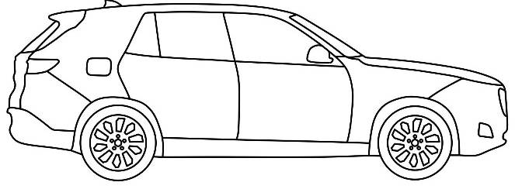

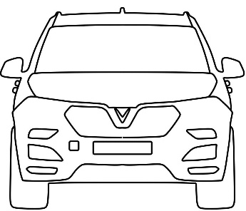
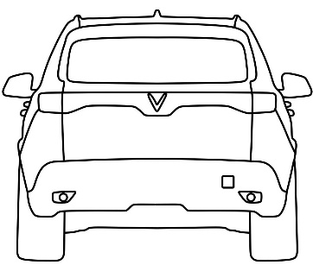
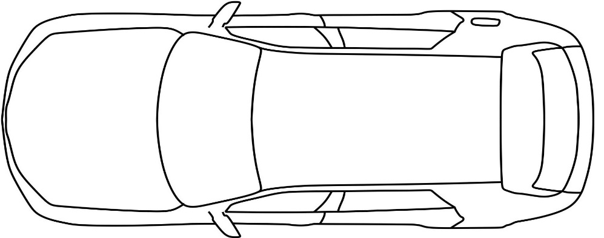

Ghi chú:
X: Đánh dấu vết trầy xước không sửa chữa
III: Đánh dấu vết trầy xước có sửa chữa
HẠNG MỤC KIỂM TRA KHI TIẾP NHẬN VÀ GIAO XE
STT | Hạng mục |  | TN | GX | STT | Hạng mục |  |  | TN | GX
1 | Nội thất: taplo, ghế, tappi.. |  |  |  | 8 | Cửa và khóa cửa trước phải
2 | Đèn cảnh báo |  |  |  | 9 | Lốp,vành và nắp vòi sau phải
3 | Tình trạng gạt nước |  |  |  | 10 | Cửa và khóa cửa sau phải
4 | Kính chắn gió |  |  |  | 11 | Lốp,vành và nắp vòi dự phòng
5 | Lốp,vành và nắp vòi trước trái |  |  |  | 12 | Bộ đồ nghề, kích
6 | Cửa và khóa cửa trước trái |  |  |  | 13 | Lốp,vành và nắp vòi sau trái
7 | Lốp,vành và nắp vòi trước phải |  |  |  | 14 | Cửa và khóa cửa sau trái
ü
X
Ghi chú: : Có/Bình thường : Không có/Bất bình thường
Ghi chú, tư vấn của Cố vấn dịch vụ:

TIẾP NHẬN |  |  |  |  | GIAO XE
Khách hàng |  | Cố vấn Dịch vụ |  |  | Khách hàng |  |  | Cố vấn Dịch vụ

Ghi chú:
Đối với tiền mặt, giấy tờ xe và các vật dụng có giá trị, quý khách vui lòng không để lại trên xe để tranh việc thất lạc không mong muốn. Vui lòng rà soát tất cả hạng mục và tình trạng xe khi nhận lại xe. Đại lý sẽ không chịu trách nhiệm sau với mọi thất lạc, mất mát sau khi quý khách rời đại lý. Xin chân thành cảm ơn quý khách!

